FORMATO
PROCESO
FORMATO
GESTIÓN DE MEJORAMIENTO
MAPA DE RIESGOS DE GESTIÓN
CÓDIGO
VERSIÓN
PÁGINA
VIGENTE DESDE
E-MEJ-FT-009
06
1 DE 1
10/10/2017
 |  |  |  |  |  |  |  |  |  |  |  |  |  |  |  |  |  |  |  |  | TIPO DE RIESGO | IMPACTO | PROBABILIDAD
 |  |  |  |  |  |  |  |  |  |  |  |  |  |  |  |  |  |  |  | SI | ESTRATÉGICO | (1) INSIGNIFICANTE | (1) RARA VEZ
 |  |  |  |  |  |  |  |  |  |  |  |  |  |  |  |  |  |  |  | NO | DE IMAGEN | (2) MENOR | (2) IMPROBABLE
 |  |  |  |  |  |  |  |  |  |  |  |  |  |  |  |  |  |  |  |  | OPERATIVO | (3) MODERADO | (3) POSIBLE
 |  |  |  |  |  |  |  |  |  |  |  |  |  |  |  |  |  |  |  |  | FINANCIERO | (4) MAYOR | (4) PROBABLE
 |  |  |  |  |  |  |  |  |  |  |  |  |  |  |  |  |  |  |  |  | CUMPLIMIENTO | (5) CATASTRÓFICO | (5) CASI SEGURO
MAPA DE RIESGOS - PROCESOS DE APOYO
FECHA DE ACTUALIZACIÓN: |  | 2018-01-24 |  |  |  |  |  |  |  |  |  |  |  |  |  |  |  |  |  |  | TECNOLOGÍA
IDENTIFICACIÓN DEL RIESGO |  |  |  |  |  | VALORACIÓN DEL RIESGO
PROCESO/ OBJETIVO | ÁREA*/ OBJETIVO | CAUSA | TIPO DE RIESGO | RIESGO | CONSECUENCIAS | ANÁLISIS DEL RIESGO |  |  | CONTROL | EVALUACIÓN DEL RIESGO
 |  |  |  |  |  | RIESGO INHERENTE |  |  |  | CONTROLES | SÍ/NO | AFECTA | RIESGO RESIDUAL |  |  | ACCIONES DE CONTINGENCIA | ACCIONES ASOCIADAS AL CONTROL
 |  |  |  |  |  | PROBABILIDAD | IMPACTO | ZONA DE RIESGO |  |  |  |  | PROBABILIDAD | IMPACTO | ZONA DE RIESGO |  | PERIODO DE EJECUCIÒN | ACCIONES | REGISTRO
ATENCIÓN A LA CIUDADANÍA Dar respuesta en términos de coherencia, calidad, calidez y oportunidad a los requerimientos realizados por parte de las y los ciudadanos al IDIPRON a través de los diferentes canales de comunicación que se encuentran dispuestos para tal fin. | ATENCIÓN A LA CIUDADANÍA | *La información del proceso se guarda directamente en el equipo. *Se presentan esporádicamente fallos en el servicio de electricidad afectando los equipos de cómputo. *Se presentan fallas de conexión en las carpetas compartidas de Atención a la ciudadanía donde se registra la totalidad de la información. *No se tiene destinado un servidor específico para guardar la información que hace parte del área de atención a la ciudadanía. | OPERATIVO | Pérdida de información del área almacenada en el computador del responsable de Atención al ciudadano yel de sus colaboradores. | *Perdida de información del proceso. *Imposibilidad de realizar seguimientos a los requerimientos ciudadanos. *Perdida de trabajos, planes, informes, documentos requeridos para dar cumplimiento a las metas y objetivos del proceso. | (1) RARA VEZ | (3) MODERADO | 3 | Copias de seguridad periodicas de la base de datos de los equipos de computo, previa solicitud al área de sistemas. | ¿Existen manuales, instructivos o procedimientos para el manejo del control? | SÍ | IMPACTO | (1) RARA VEZ | (3) MODERADO | 3 | *Utilizar copias de seguridad personales de la base de datos que hagan parte del área. *Restablecer la información mediante el archivo físico. | ENERO A DICIEMBRE 2018 | Copias de seguridad periódicas de la base de datos de requerimientos y demas información de la dependencia, previa solicitud al área de sistemas. Realizar copias de seguridad manual a la información del proceso. | *Acta de reunión. *Correos electrónico institucional
 |  |  |  |  |  |  |  |  |  | ¿Está(n) definido(s) el(los) responsable(s) de la ejecución del control y del seguimiento? | SÍ
 |  |  |  |  |  |  |  | MODERADA |  | ¿El control es automático? | NO |  |  |  | MODERADA
 |  |  |  |  |  |  |  |  |  | ¿El control es manual? | SÍ
 |  |  |  |  |  |  |  |  |  | ¿La frecuencia de ejecución del control y seguimiento es adecuada? | NO
 |  |  |  |  |  |  |  |  |  | ¿Se cuenta con evidencias de la ejecución y seguimiento del control? | NO
 |  |  |  |  |  |  |  |  |  | ¿En el tiempo que lleva la herramienta ha demostrado ser efectiva? | NO
 |  | Falta de diligencia por parte de los responsables de Upi/comedores, quienes no cumplen con los tiempos de apertura del buzón y el envío dela respectiva acta de apertura. | OPERATIVO | Se establece que los responsables de Upi/comedores no cumplen con los tiempos de apertura del buzón de sugerencias y el envío de la respectiva acta de apertura. | *Incumplimiento normativo. *Deficiencia en la intervención del Instituto en las acciones al ciudadano. *Afectación en los mecanismos de participación de los ciudadanos y beneficiarios de los programas del IDIPRON. *Afectación en la toma de decisiones frente a la percepción que tiene el ciudadano respecto de la entidad. *Afectación de las directrices y principios de la Política Pública Distrital de Atención al Ciudadano. | (3) POSIBLE | (2) MENOR | 6 | Acción Correctiva: Realizar las gestiones y/o acciones necesarias para que los responsables de UPIs/comedores, cumplan con los tiempos de apertura del buzón de sugerencias y el envío de la correspondiente acta de apertura. Acción Preventiva: Realizar visita a las diferentes sedes y comedores de la Entidad, a fin de brindar diagnóstico y seguimiento al estado de los buzones de sugerencias como canal efectivo de comunicación con los ciudadanos. | ¿Existen manuales, instructivos o procedimientos para el manejo del control? | SÍ | PROBABILIDAD | (1) RARA VEZ | (2) MENOR | 2 | Solicitar por intermedio del jefe inmediato del área o subdirección a la cual pertenecen o dependen las UPI, el direccionamiento de las correspondientes actas de apertura para ajustar el cumplimiento de los tiempos y fechas para la apertura del buzón de sugerencias. | ENERO A DICIEMBRE 2018 | Realizar visita a las diferentes sedes y comedores de la Entidad, a fin de brindar diagnóstico y seguimiento al estado de los buzones de sugerencias como canal efectivo de comunicación con los ciudadanos. Brindar capacitaciones referentes al manejo del Buzon de Sugerencias de las Unidades. | *Actas de reunión *Capacitación *informe
 |  |  |  |  |  |  |  |  |  | ¿Está(n) definido(s) el(los) responsable(s) de la ejecución del control y del seguimiento? | SÍ
 |  |  |  |  |  |  |  | MODERADA |  | ¿El control es automático? | NO |  |  |  | BAJA
 |  |  |  |  |  |  |  |  |  | ¿El control es manual? | SÍ
 |  |  |  |  |  |  |  |  |  | ¿La frecuencia de ejecución del control y seguimiento es adecuada? | SÍ
 |  |  |  |  |  |  |  |  |  | ¿Se cuenta con evidencias de la ejecución y seguimiento del control? | SÍ
 |  |  |  |  |  |  |  |  |  | ¿En el tiempo que lleva la herramienta ha demostrado ser efectiva? | SÍ
 |  | Imposibilidad de asignar claves de redes sociales al área de atención a la ciudadanía por parte del Grupo de Trabajo de Comunicaciones por cuestiones de infraestructura y permisos de seguridad en la red de la Entidad. | OPERATIVO | *Imposibilidad de realizar seguimiento adecuado al canal Redes Sociales por parte del área de atención a la ciudadanía. | * Deficiencia en la intervención del Instituto en las acciones al ciudadano. *Afectación en los mecanismos de participación de los ciudadanos y beneficiarios de los programas del IDIPRON. *Afectación en la toma de decisiones frente a la percepción que tiene el ciudadano respecto de la entidad. *Afectación de las directrices y principios de la Política Pública Distrital de Atención al Ciudadano. | (3) POSIBLE | (2) MENOR | 6 | Formular estrategias y/o acciones tendientes a una colaboración reciproca entre la Proceso de Atención a la Ciudadanía y Grupo de Trabajo de Comunicaciones para la gestión de respuestas a las solicitudes por parte de la ciudadanía generadas por medio de redes sociales, como la elaboración de un reporte mensual de las mismas. | ¿Existen manuales, instructivos o procedimientos para el manejo del control? | NO | IMPACTO | (3) POSIBLE | (2) MENOR | 6 | Solicitar una reunión o mesa de trabajo con área respectiva, con el fin de evidenciar el acaecimiento del riesgo y la propuesta de acciones a tomar para mitigarlo. | ENERO A DICIEMBRE 2018 | Formular estrategias y/o acciones tendientes a una colaboración reciproca entre la Proceso de Atención a la Ciudadanía y Grupo de Trabajo de Comunicaciones para la gestión de respuestas a las solicitudes por parte de la ciudadanía generadas por medio de redes sociales, como la elaboración de un reporte mensual de las mismas. | *Acta de reunión *Reporte Mensual.
 |  |  |  |  |  |  |  |  |  | ¿Está(n) definido(s) el(los) responsable(s) de la ejecución del control y del seguimiento? | SÍ
 |  |  |  |  |  |  |  | MODERADA |  | ¿El control es automático? | NO |  |  |  | MODERADA
 |  |  |  |  |  |  |  |  |  | ¿El control es manual? | SÍ
 |  |  |  |  |  |  |  |  |  | ¿La frecuencia de ejecución del control y seguimiento es adecuada? | NO
 |  |  |  |  |  |  |  |  |  | ¿Se cuenta con evidencias de la ejecución y seguimiento del control? | NO
 |  |  |  |  |  |  |  |  |  | ¿En el tiempo que lleva la herramienta ha demostrado ser efectiva? | NO
 |  | *Falta de cualificación/entrenamiento de los servidores públicos asignados a los procedimientos de atención al ciudadano. *Falla en los canales de comunicación establecidos para comunicación con el ciudadano. * Inadecuada tipificación de PQRS. *Demora en los tiempos por parte de las áreas asignadas para dar respuesta a un requerimiento. *Falta de personal en las diferentes áreas para tramitar y cargar las respuestas a los requerimientos ciudadanos en el aplicativo Sistema Distrital de Quejas y Soluciones (SDQS). | CUMPLIMIENTO | Inadecuado trámite o demora en la respuesta de los requerimientos ciudadanos asignados a la entidad. | *Vencimiento de los términos legales de respuesta para atender solicitudes a la ciudadanía. *Denuncias e interposición de otras acciones ciudadanas. *Procesos disciplinarios a los funcionarios responsables del no cumplimiento. *Afectación de la imagen institucional. *Hallazgos de entidades de vigilancia y control | (4) PROBABLE | (4) MAYOR | 16 | Se tienen asignados a dos funcionarios en el área quienes realizan y apoyan las siguientes acciones. 1. Seguimiento periódico y continuo a las PQRS para vigilar el cumplimiento a los términos establecidos por la Ley 1755 de 2015. 2. Formato de control de requerimientos ciudadanos A-ACI-FT-003 formulado y parametrizado para la determinación de los tiempos de vencimiento de respuesta a ciudadanos vía PQRS. 3. Asignación oportuna al área que corresponda, para tramitar las PQRS. 4. Administración del Sistema Distrital de Quejas y Soluciones-SDQS. 5. Control archivístico de PQRS y respuestas. 6. Auditoría interna y formulación como seguimiento de planes de mejoramiento. 7. Informes periódicos del desempeño del proceso de atención al Ciudadano al Subdirector Administrativo del Instituto. 8. Indicadores de calidad, coherencia y oportunidad. 9. Canalización adecuada y oportuna de los requerimientos que son competencia del Instituto. | ¿Existen manuales, instructivos o procedimientos para el manejo del control? | SÍ | PROBABILIDAD | (2) IMPROBABLE | (4) MAYOR | 8 | *Presentación de espacios de retroalimentación en los que se identifique la falla para fomentar la capacidad de mejora. *Informes dirigidos a los responsables de las respectivas áreas o dependencias para que se formulen planes de mejoramiento tendientes a mitigar o disminuir el riesgo. | ENERO A DICIEMBRE 2018 | *Analizar el proceso de atención a la ciudadanía con el fin de ajustar procedimientos y formatos para unificar y hacer más oportuna la Atención al Ciudadano. *Formular estrategias con el fin de reducir el riesgo de incumplimiento establecido en la Ley 1755 de 2015. *Fomentar espacios de cualificación de los funcionarios respecto a los términos y modalidades descritas en la ley 1755 de 2017. *Continuar con los controles y alertas semanales por parte de la oficina de atención a la ciudadanía hacia las demás dependencias del instituto. *Fomentar campañas de concientización al interior del instituto para dar cumplimiento a las directrices de la ley 1755 de 2015. | *Actas de reunión *Correos Institucionales *Instrumentos ajustados *Informes trimestrales PQRSD
...

INSTRUCTIVO DE DILIGENCIAMIENTO
INSTRUCCIONES DE DILIGENCIAMIENTO
Para el diligenciamiento de este instrumento tenga en cuenta: La formulación se realiza 1 vez al año con el apoyo de la Oficina Asesora de Planeación Los seguimientos (A ser públicados con corte a las fechas 30 de abril, 31 de agosto y 31 de diciembre de cada año) será efectuado por la Oficina de Control Interno.
FECHA DE ACTUALIZACIÓN: | Registrar la fecha en la que le documento es firmado por el líder del área.
PROCESO/OBJETIVO ÁREA*/ OBJETIVO | Registrar el nombre del proceso para el cual que aplica el Mapa de Riesgos de Gestión. En IDIPRON hay procesos que estan compuestos por áreas, para estos casos en la primera casilla (PROCESO / OBJETIVO) se debe diligenciar el proceso macro junto con el objetivo del proceso y a seguir en la segunda casilla (ÁREA*/ OBJETIVO) junto con su objetivo. Ejemplo. -Gestión financiera (Proceso) esta compuesto por (Áreas)Tesoreria, Contabilidad y Presupuesto. -Modelo Pegagógico SE3: Esta compuesto por las Áreas de Derecho: Salud, Sociolegal, Sicosocial y Espiritulidad, Educación, Emprender. Estos Objetivos se pueden encontrar en el documento llamado Caracterización o en su defecto en el documento de la Plataforma Estrategica.

CAUSA | Son los medios, las circunstancias y agentes generadores de riesgo, entendidos todos los sujetos u objetos que tienen la capacidad de originar un riesgo. Este campo debe ser diligenciado describiendo brevemente la causa del riesgo identificado.
TIPO DE RIESGO | 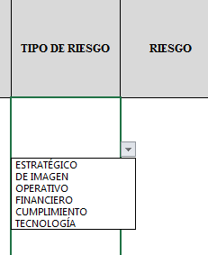 Para diligenciar este campo selecccione entre las opciones que le da la ventana, si no parecen las opciones digite la clase de riesgo identificado, según la clasificación que se da a continuación. El Riesgo está vinculado con todo el quehacer; se podría afirmar que no hay actividad que deje de incluir el riesgo como una posibilidad. Los riesgos no son sólo de carácter económico o están únicamente relacionados con entidades financieras o con lo que se ha denominado riesgos profesionales; éstos hacen parte de cualquier gestión que se realice. Entre las clases de riesgos que pueden presentarse están: Riesgo Estratégico: Se asocia con la forma en que se administra la Entidad, su manejo se enfoca a asuntos globales relacionados con la misión y el cumplimiento de los objetivos estratégicos, la clara definición de políticas, diseño y conceptualización de la entidad por parte de la alta gerencia. Riesgos de Imagen: Están relacionados con la percepción y la confianza por parte de la ciudadanía hacia la institución. Riesgos Operativos: Comprenden riesgos provenientes del funcionamiento y operatividad de los sistemas de información institucional, de la definición de los procesos, de la estructura de la entidad, de la articulación entre dependencias. Riesgos Financieros: Se relacionan con el manejo de los recursos de la entidad que incluyen la ejecución presupuestal, la elaboración de los estados financieros, los pagos, manejos de excedentes de tesorería y el manejo sobre los bienes. Riesgos de Cumplimiento: Se asocian con la capacidad de la entidad para cumplir con los requisitos legales, contractuales, de ética pública y en general con su compromiso ante la comunidad. Riesgos de Tecnología: Están relacionados con la capacidad tecnológica de la Entidad para satisfacer sus necesidades actuales y futuras y el cumplimiento de la misión.
RIESGO | Los riesgos son futuros eventos inciertos, los cuales pueden influir en el cumplimiento de los objetivos de las organizaciones, incluyendo sus objetivos estratégicos, operacionales, financieros y de cumplimiento. Se realiza determinando las causas, fuentes del riesgo y los eventos con base en el análisis de contexto para la entidad y del proceso, que pueden afectar el logro de los objetivos. El cual estará asociado a aquellos eventos o situaciones que pueden entorpecer el normal desarrollo de los objetivos del proceso, es necesario referirse a sus características o las formas en que se observa o manifiesta. En este caso es posible hacer una corta descripción del riesgo dentro de la identificación. COMO HERRAMIENTA BÁSICA PARA EL ANÁLISIS DEL CONTEXTO DEL PROCESO SE SUGIERE UTILIZAR LAS CARACTERIZACIONES DE LOS MISMOS, DONDE ES POSIBLE CONTAR CON ESTE PANORAMA. SI ESTOS DOCUMENTOS ESTÁN DESACTUALIZADOS O NO SE HAN ELABORADO, ES IMPORTANTE ACTUALIZARLOS O ELABORARLOS ANTES DE CONTINUAR CON LA METODOLOGÍA DE ADMINISTRACIÓN DEL RIESGO.
CONSECUENCIAS | Constituyen los efectos de la ocurrencia del riesgo sobre los objetivos de entidad; generalmente se dan sobre las personas o los bienes materiales o inmateriales con incidencias importantes tales como: daños físicos y fallecimiento, sanciones, pérdidas económicas, de información, de bienes, de imagen, de credibilidad y de confianza, interrupción del servicio y daño ambiental, entre otros.
ZONA DE RIESGO INHERENTE Hace referencia al riesgo antes de analizar los controles que se tengan para que el mismo no se materialice. | PROBABILIDAD | 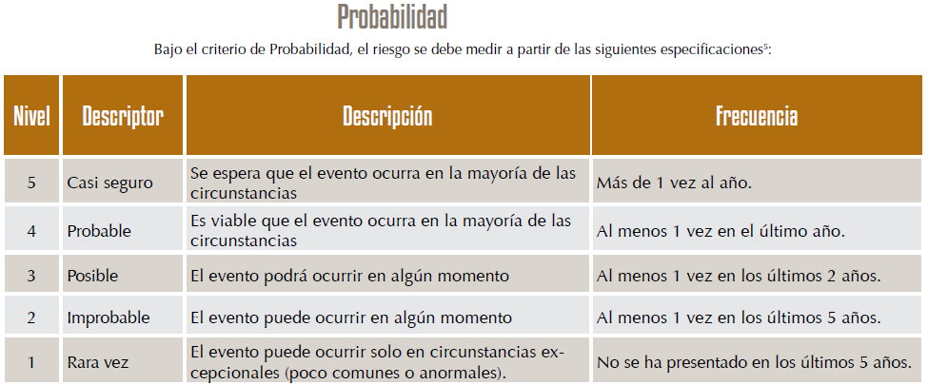 Es la oportunidad de ocurrencia de un evento de riesgo. Se mide según la frecuencia (número de veces en que se ha presentado el riesgo en un período determinado) o por la factibilidad (factores internos o externos que pueden determinar que el riesgo se presente). Se hace necesario el análisis de diferente fuentes como registros historicos, Informes, PQRS, hallazgos de los entes de control, memoria institucional de los funcionarios.
 | IMPACTO | 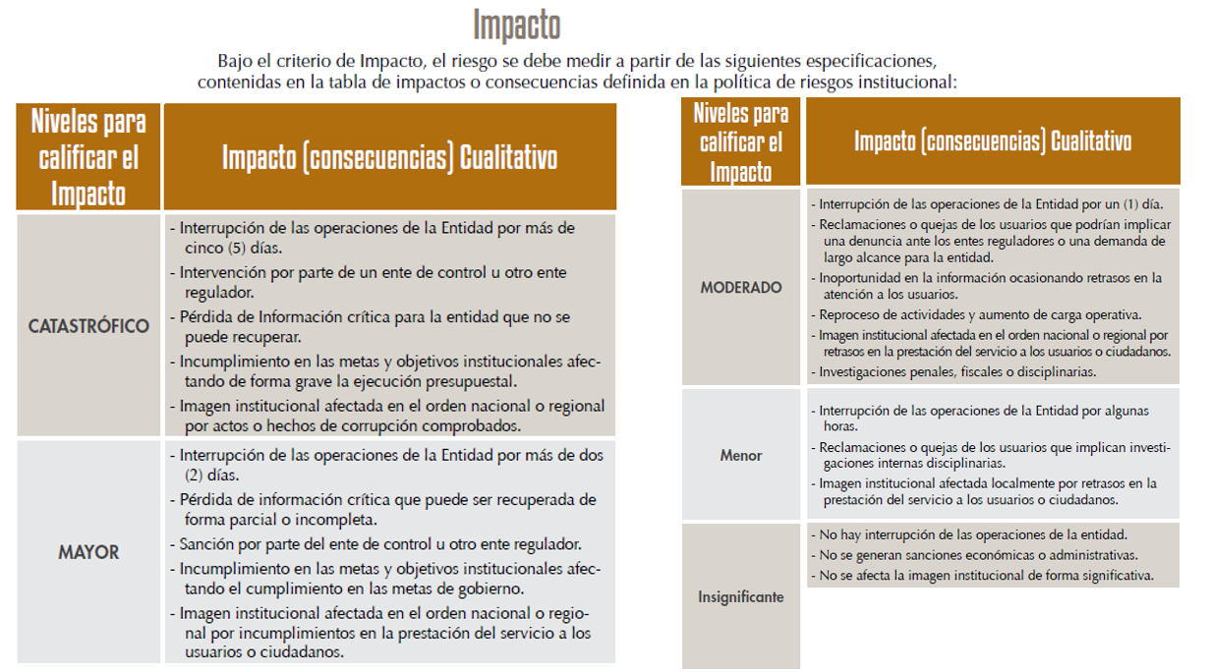 Son las consecuencias o efectos que puede generar la materialización del riesgo en la entidad.
 | ZONA DE RIESGO | El instrumento está formulado para realizar el cruce entre los valores de las variables de Probabilidad e Impacto. Esta zona se llama zona de Riesgo Inherente y arroja en su calculo una zona de riesgo que es la que hay que trabajar con el fin de bajarla. Esta información se diligencia de manera automática usando los valores que se ingresen en los campos Probabilidad e Impacto, campos previamente diligenciados.
CONTROL | Redactar de forma clara y consisa la forma en la que se ejerce el control en el proceso, para esto relacionar los instrumentos existentes (Manuales, formatos, procedimientos, intructivos), los cargos de las personas que relizan el control, los aplicativos si se cuenta con ellos, entre otros dependiendo de cada caso en particular.
CONTROLES (Preguntas de la existencia de controles) | Se establecen siete preguntas con el fin de determinar que controles se aplican a cada uno de los procesos que sean analizados. A continuación se establece una casilla con las opciones de respuesta SI/NO que se debe responder para cada una de las siete preguntas relacionadas.
RIESGO RESIDUAL | AFECTA | ¿El control previene la materialización del riesgo (afecta probabilidad) ¿El control permite enfrentar la situación en caso de materialización (afecta impacto)? Se debe definir después de hacer análisis del proceso y sus controles si la existencia o falta de los mismos puede afectar la probabilidad o el impacto. En esta celda solo se debe seleccionar en la lista desplegable Impacto o Probabilidad, el instrumento está formulado para calcular autimanticamente la zona de riesgo residual en la que se clasifica el riesgo y que es con la que hay que definir que acciones se deben implementar para llevar los riesgos identificados a ZONA DE RIESGO BAJO, zona de riesgo que nos indica que en caso de que el riesgo se materilice el instituto es capaz de asumir el impacto ya que su incidencia será minima.
ACCIONES DE CONTINGENCIA | Relacionar las acciones estratégicas y operativas que ayudarán a controlar el impacto del riesgo en caso de su materilización. Esto puede suceder en el caso de que los controles establecidos fallen y se deba actuar de manera urgente con el fin de evitar situaciones de emergencia y a minimizar sus consecuencias negativas.
ACCIONES ASOCIADAS AL CONTROL | PERIODO DE EJECUCIÒN | Se debe definir el periodo de tiempo en el cual se van a implementar las acciones que se llevarán a cabo para controlar y llevar a ZONA DE RIESGO BAJA los riesgos identificados.
 | ACCIONES | Se deben identificar las acciones que se llevarán a cabo para llevar los riesgos identificados a ZONA DE RIESGO BAJA. Estas acciones son tendientes a crear o fortalecer los controles existentes. Se sugiere revisar las 7 preguntas referentes a los controles como guia para identificar falencias en los intrumentos, frecuencias entre otras.
 | REGISTRO | Se deben registrar las evidencias de las acciones ejecutadas, es decir actas, avances en los documentos, entre otros que se consideren para este fin.
TIEMPO (SEGUIMIENTO) | Se debe registrar las fechas en las que se realizan las acciones de seguimiento.
MONITOREO Y REVISIÓN (SEGUIMIENTO) | ACCIONES | Se deben nombrar las acciones que se realizán para avanzar en el fortalecimiento de los controles, es decir, reunión con el areá…, avance en el documento…, oficialización del procedimiento… (dependiendo de las acciones asociadas al control que se hayan determinado)
...

